Sheet1
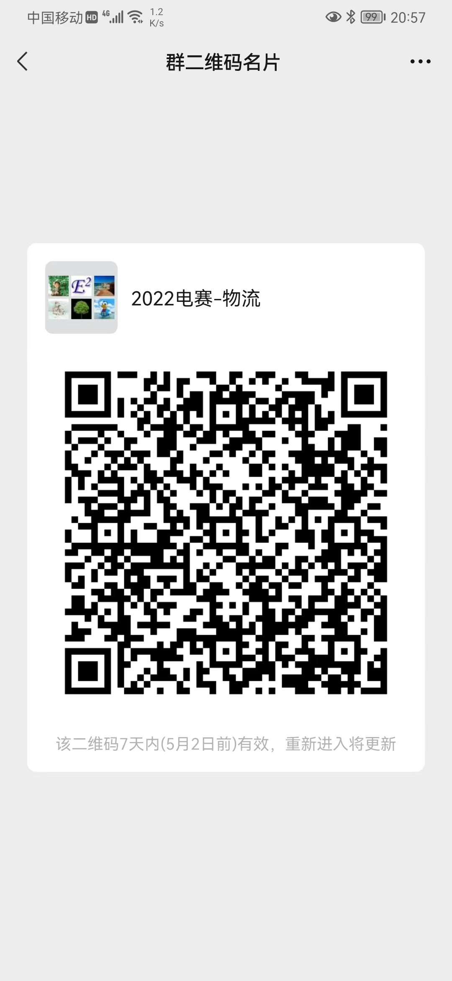
姓名 | 性别 | 学号 | 专业 | 班级 | 电话 | 邮箱

